FORMULAS
■ | FM001_FormulatedInputSheet
 | [ワークシート関数とマクロ関数でサンプルデータを複数投入する例]
 | この入力シートではワークシート関数とマクロ関数を使用して入力行のデータを作成しています。
 | SQExcelは関数が記入されているセルは関数の出力結果をデータとして取り込みます。
 | またマクロ関数を使用するためには、入力シートをマクロ付きワークシート(.xlsm)として保存する必要がありますが、SQExcelは.xlsmファイルも読み込むことが可能です。
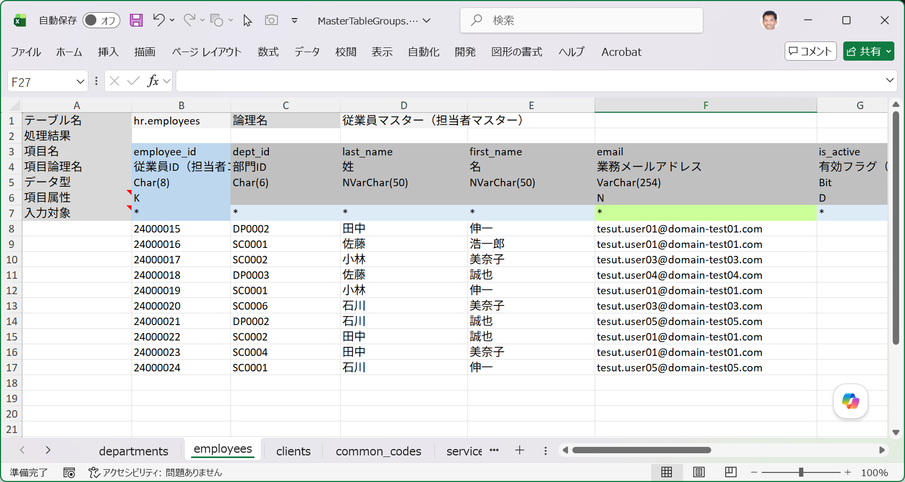

 |  | この入力シートのデータ入力行には以下のような関数が仕込まれています。
 |  | ・ | C列・dept_id(部門ID) ･･･=INDEX(dept_id_source,RANDBETWEEN(1,ROWS(dept_id_source)))
 |  |  | ※dept_id_sourceは直前のdepartmentsシートの部門マスターのIDが定義されている範囲を示します。
 |  | ・ | D列・last_name(姓) ･･･=LET(v,RAND(),IF(v<0.2,"鈴木",IF(v<0.4,"田中",IF(v<0.6,"佐藤",IF(v<0.8,"小林","石川")))))
 |  | ・ | E列・first_name(名) ･･･=LET(v,RAND(),IF(v<0.2,"誠也",IF(v<0.4,"美奈子",IF(v<0.6,"浩一郎",IF(v<0.8,"伸一","裕子")))))
 |  | ・ | F列・email(メールアドレス)･･･=RandomMailAddress() ←マクロ関数です。

■ | FM002_Dept_Id_Source
 | [部門ID参照領域:dept_id_sourceの定義範囲]
 | departments(部門マスター)シート上でサンプルデータが定義されているB8:B17の範囲を指定します。
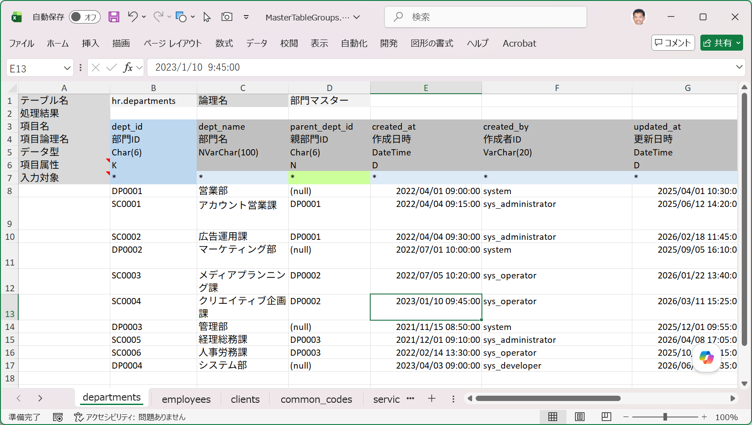

■ | FM003_MacroFunction
 | [F列列に定義したRandomMailAddressの内容]
 | F列列に定義したRandomMailAddressは、マクロエディタでは次のように定義されています。

